关系图
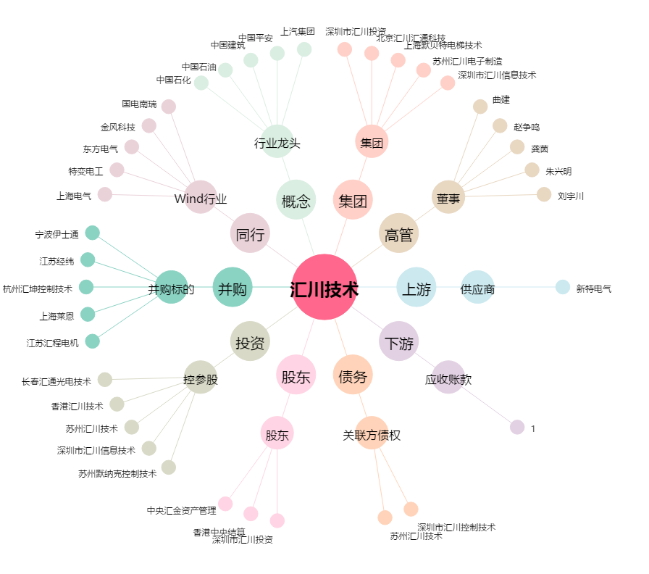
汇川技术[300124.SZ] - 关系概览图

